Лист1
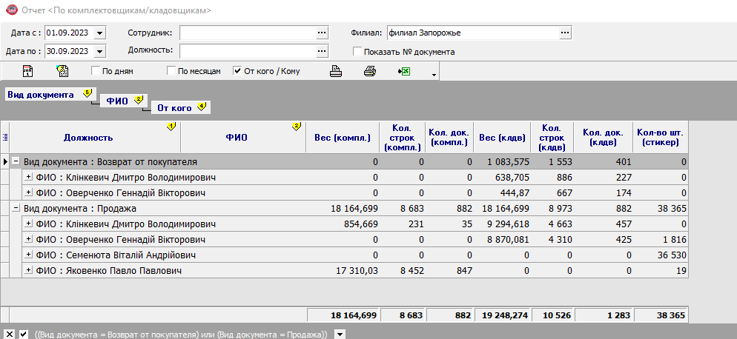
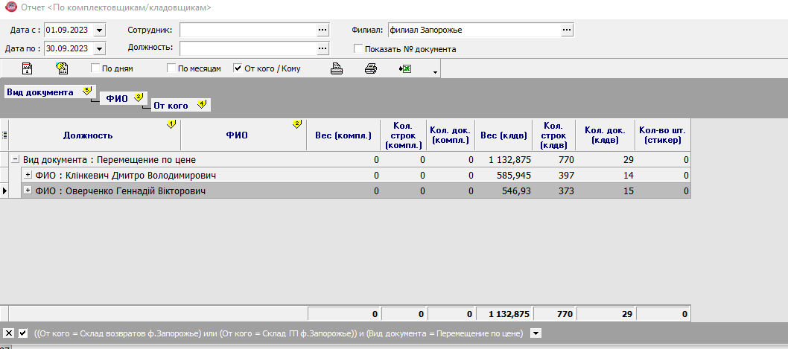
ЗАПОРОЖЬЕ |  | 1 | 2 | 3 | 2 |  |  | 4 | 5 | 6 | 7 | 8 | 9 | Итого
 |  | Комплектация |  |  | Стикеровка |  |  | Взвешивание+документация |  |  | Возвраты в Запорожье |  | Возвраты в Днепр
Должность | ФИО | документ | артикул | вес, кг | артикул | к-во стикеров | вес, кг | документ | артикул | вес, кг | документ | вес, кг | вес, кг
 |  | 0.1 | 0.3 | 0.15 | 0 | 0.1 | 0 | 0.4 | 0.3 | 0.22 | 0.4 | 0.2 | 0.2
 |  | 35 | 231 | 855 |  | 0 |  | 457 | 4663 | 9295 | 227 | 639 | 586
зав.складом | Клинкевич Д. | 4 | 69 | 128 | 0 | 0 | 0 | 183 | 1399 | 2045 | 91 | 128 | 117 | 4,163
 |  | 0 | 0 | 0 |  | 1816 |  | 425 | 4310 | 8870 | 174 | 445 | 547
Кладовщик | Оверченко Г. | 0 | 0 | 0 | 0 | 182 | 0 | 170 | 1293 | 1951 | 70 | 89 | 109 | 3,864
 |  | 0 | 0 | 0 |  | 36530 |  | 0 | 0 | 0 | 0 | 0 | 0
Комплектовщик | Семенюта Віталій Андрійович | 0 | 0 | 0 | 0 | 3653 | 0 | 0 | 0 | 0 | 0 | 0 | 0 | 3,653
 |  | 847 | 8452 | 17310 |  | 19
Комплектовщик | Яковенко Павло Павлович | 85 | 2536 | 2597 | 0 | 2 | 0 | 0 | 0 | 0 | 0 | 0 | 0 | 5,219
Итого |  | 882 | 8683 | 18165 | 0 | 38365 | 0 | 882 | 8973 | 18165 | 401 | 1084 | 1133 | 16899
 |  | 0 | 0 | 0 |  | 0 |  | 0 | 0 | 0 | 0 | 0 | 0 | 0
Должность | ФИО | План часов | Факт часов | ставка | Начислено по ставке | бонус | ИТОГО
зав.складом | Клінкевич Дмитро Володимирович | 168 | 168 | 13,000 | 13,000 | 4,163 | 17,163
Кладовщик | Оверченко Геннадій Вікторович | 168 | 168 | 13,000 | 13,000 | 3,864 | 16,864
Стикеровщик | Семенюта Віталій Андрійович | 168 | 168 | 12,000 | 12,000 | 3,653 | 15,653
Комплектовщик | Яковенко Павло Павлович | 168 | 168 | 13,000 | 13,000 | 5,219 | 18,219
Итого |  | 672 | 672 | 51,000 | 51,000 | 16,899 | 67,899
 |  |  |  |  |  | 4,000 | 71,899

 | Вес (компл.) | Кол. строк (компл.) | Кол. док. (компл.) | Вес (клдв) | Кол. строк (клдв) | Кол. док. (клдв) | Кол-во шт. (стикер)
Вид документа : Возврат от покупателя | 0 | 0 | 0 | 1083.575 | 1553 | 401 | 0
Клінкевич Дмитро Володимирович | 0 | 0 | 0 | 638.705 | 886 | 227 | 0
Оверченко Геннадій Вікторович | 0 | 0 | 0 | 444.87 | 667 | 174 | 0
Вид документа : Продажа | 18164.699 | 8683 | 882 | 18164.699 | 8973 | 882 | 38365
Клінкевич Дмитро Володимирович | 854.669 | 231 | 35 | 9294.618 | 4663 | 457 | 0
Оверченко Геннадій Вікторович | 0 | 0 | 0 | 8870.081 | 4310 | 425 | 1816
Семенюта Віталій Андрійович | 0 | 0 | 0 | 0 | 0 | 0 | 36530
Яковенко Павло Павлович | 17310.03 | 8452 | 847 | 0 | 0 | 0 | 19
 | 18164.699 | 8683 | 882 | 19248.274 | 10526 | 1283 | 38365

 | Вес (компл.) | Кол. строк (компл.) | Кол. док. (компл.) | Вес (клдв) | Кол. строк (клдв) | Кол. док. (клдв)
Вид документа : Перемещение по цене | 0 | 0 | 0 | 1132.875 | 770 | 29
Клінкевич Дмитро Володимирович | 0 | 0 | 0 | 585.945 | 397 | 14
Оверченко Геннадій Вікторович | 0 | 0 | 0 | 546.93 | 373 | 15
Семенюта Віталій Андрійович
Яковенко Павло Павлович
 | 0 | 0 | 0 | 1132.875 | 770 | 29

